战斗系统流程图
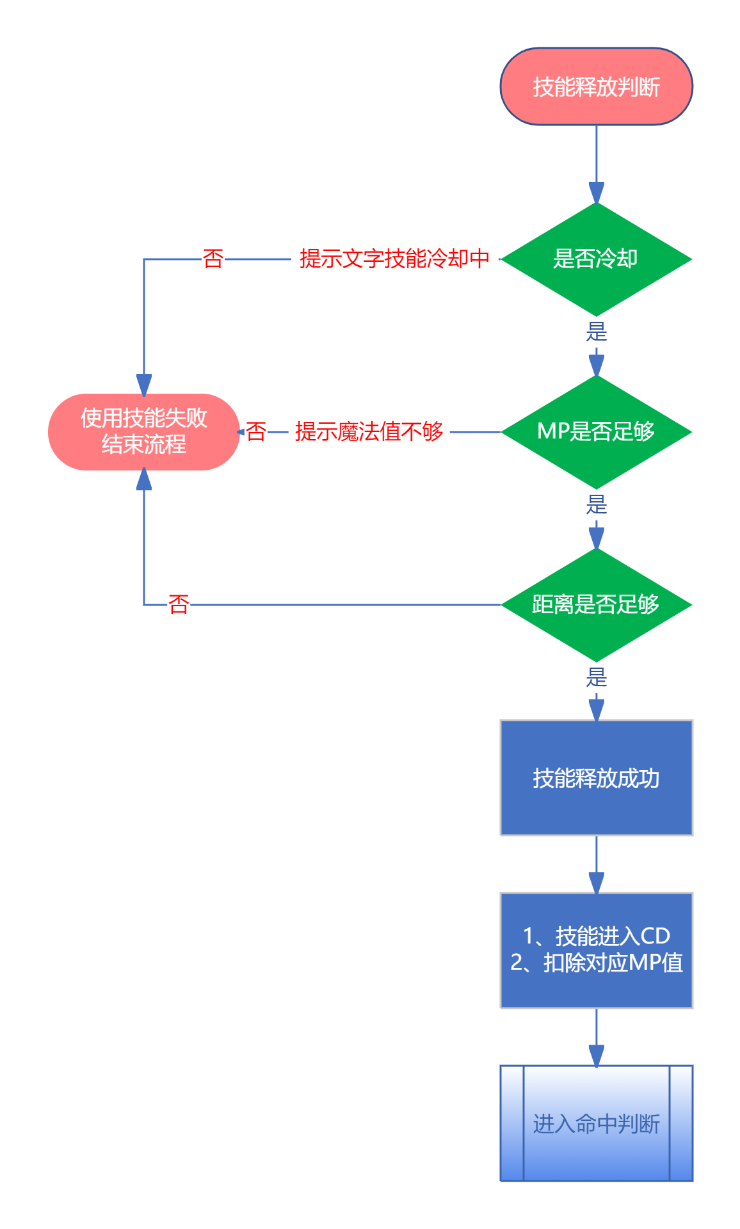
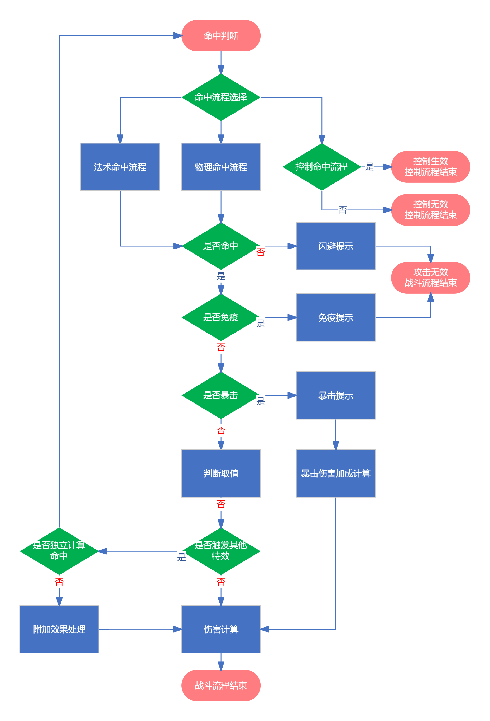

第一版属性更新
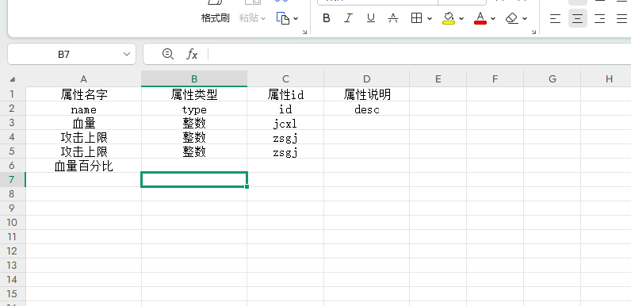
属性 | 数值类型 | 进度
血量 | 整数
魔法值 | 整数
攻击下限 | 整数
攻击上限 | 整数
魔法下限 | 整数
魔法上限 | 整数
道术下限 | 整数
道术上限 | 整数
物防下限 | 整数
物防上限 | 整数
魔防下限 | 整数
魔防上限 | 整数
血量万分比 | 万分比
魔法值万分比 | 万分比
攻击下限万分比 | 万分比
攻击上限万分比 | 万分比
魔法下限万分比 | 万分比
魔法上限万分比 | 万分比
道术下限万分比 | 万分比
道术上限万分比 | 万分比
物防下限万分比 | 万分比
物防上限万分比 | 万分比
魔防下限万分比 | 万分比
魔防上限万分比 | 万分比
幸运 | 整数
准确 | 整数
敏捷 | 整数
暴击率 | 万分比
暴击伤害加成 | 万分比
忽视暴击率 | 万分比
移动速度 | 整数
移动速度万分比 | 万分比
攻击速度 | 整数
攻击速度万分比 | 万分比
施法速度 | 整数
施法速度万分比 | 万分比
吸血 | 万分比
技能前摇 | 整数
技能后摇 | 整数
技能CD | 整数
技能CD万分比 | 万分比
技能附带伤害 | 整数
技能增伤 | 万分比
X技能附带伤害 | 整数
X技能增伤 | 万分比

